Sheet2
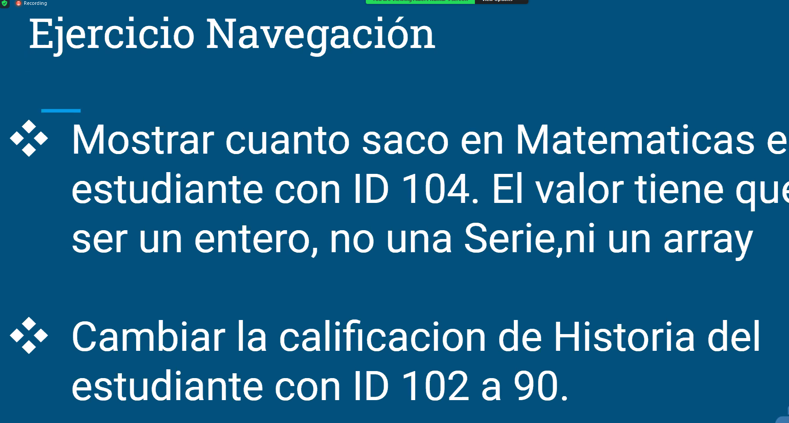


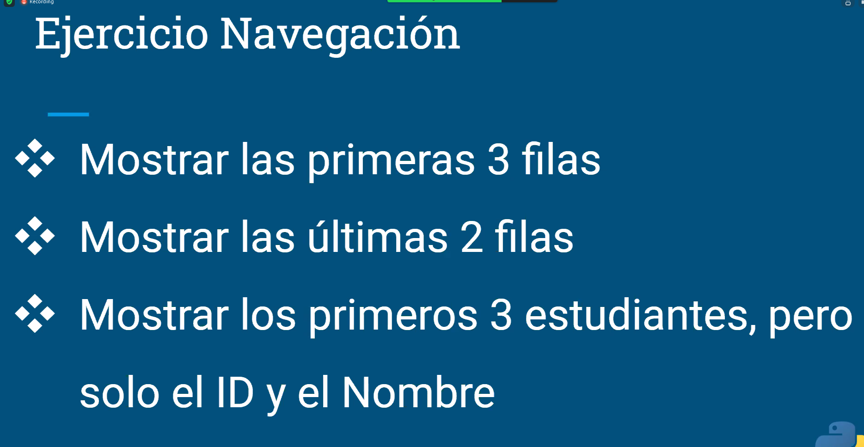
 | Index | ID_Estudiante | Nombre | hatemática Historia | Matematica | Biología | Arte | Promedio

0 |  | 101 | Marta | 85 | 92 | 89 | 72 | 84.5
1 |  | 102 | Jorge | 90 | 90 | 92 | 76 | 87
2 |  | 103 | Pilar | 78 | 84 | 79 | 85 | 81.5
3 |  | 104 | Charly | 92 | 76 | 85 | 80 | 83.25
4 |  | 105 | Mariana | 88 | 80 | 90 | 88 | 86.5

